Introducción
INTRODUCCIÓN
> Esta programación está pensada para deportistas de fuerza de nivel intermedio que deseen mejorar su fuerza e hipertrofia, centrándose más en el desarrollo de la primera.
> Si eres principiate, ten en cuenta que es una rutina con una intensidad muy alta y que con rutinas más sencillas podrías progresar más rápido. Si eres avanzado, esta rutina puede serte útil.
> Para tener una referencia, se considera que una persona es de nivel intermedio a:
♂ Hombres que levantan de 1,5 a 2,0 veces su peso corporal en Sentadilla; de 1,2 a 1,5 veces en Press Banca; de 1,5 a 2,2 veces en Peso Muerto; de 1,1 a 1,3 veces en Dominadas (lastre + peso corporal).
♀ Mujeres que levantan de 0,8 a 1,3 veces su peso corporal en Sentadilla; de 0,5 a 1,0 veces en Press Banca; de 1,0 a 1,5 veces en Peso Muerto; de 0,6 a 1,0 veces en Dominadas (lastre + peso corporal).
> Utilizaremos la hoja Calculadora RM con nuestras marcas personales actuales(Peso (kg) y Repeticiones), el número mínimo de incrimento de peso del que dispones (Redondeo) y el Peso corporal. Un redondeo de 2,5 significa que tienes un par de discos
de 1,25 kg. Para las dominadas no tengas en cuenta tu peso corporal, solo el peso lastrado. Si tu record es a repeticiones sin lastre, introduce un 0 en la celda de Peso.
> En la hoja PROGRAMA seleccionaremos los ejercicios básicos que queremos realizar en los campos naranjas.
> Es preferible autoregularse con el RIR en lugar de basarnos puramente en los kg de la carga estimada del %RM, ya que nuestro RM puede variar cada día. Adaptarse a las circunstancias es la clave del éxito. Utilizaremos los pesos como una referencia.
> En el Diario anotaremos los datos de las series, kg, RIR y Nº reps (en caso de no cumplir con lo estipulado), con el fin de tener una referencia con la que poder hace ajustes en futuras sesiones, si fuesen necesarios. También anotaremos el PRS y el RPE de la sesión para que podamos monitorizar nuestra fatiga y recuperación.
> Si eres intermedio, deberías recalcular los RMs después de cada microciclo o mesociclo. Puedes utilizar como referencia la primera serie de la última sesión apuntada en el diario; introduce el peso y las repeticiones realizadas + el RIR de esa serie en la Calculadora RM. Si eres principiante, deberías recalcular los RMs todos o casi todos los días. Si eres avanzado probablemente no vas a necesitar hacer ajustes.
> Entre sesiones deberías de dejar un día de descanso como mínimo. Por ejemplo, puedes entrenar lunes-miércoles-viernes y las semanas de descarga (el último microciclo del mesociclo) martes-viernes.
> Para las dominadas , a partir del mesociclo 2, es posible que la celda de los kg te muestre un error. Esto significa que te estás lastrando más de lo debido solo con tu peso corporal. Puedes compensarlo utilizando algún tipo de asistencia o tendrás que hacer modificaciones en la estructura. También puedes realizar las dominadas que puedas sin lastrar teniendo en cuenta el RIR, pero ten presente que esto supone hacerlas con mayor intensidad desde el principio. Si no tienes interés en progresar en dominadas, puedes descartarlas y hacer otro ejercicio de tirón vertical. En el mesocilo 1, deberás estimar tú cuántas repeticiones realizar.
> En caso de querer testear nuestros 1RMs (cosa que de forma general no recomiendo) es necesario realizar una semana o varios días de taper. Al final de la programación te proporciono un ejemplo de cómo hacerlo.
> En caso de no estar interesado en la fuerza máxima, puedes concluir el programa y reiniciarlo después del mesociclo 2 o 3. En todo caso, las ganancias de fuerza se traducen, a la larga, en ganancias de hipertrofia; tenlo en cuenta.
> Este plan de entrenamiento no es el mejor, ni el peor; es una forma más de hacer las cosas. Para la mayoría de personas será útil, pero siempre es importante individualizar teniendo en cuenta el objetivo y circunstancias personales.
__________
Si te ha servido este programa y te ha ayudado a progresar, puedes contactarme o apoyarme haciéndome una donacion por
Para la realización de este plan de entrenamiento he usado la siguiente bibliografía:
Badillo, J. J. González, Ribas Senra, J. (2018). Bases de la Programación del Entrenamiento de Fuerza.
Bompa, Tudor O., Buzzichelli, Carlo A. (2019). Periodización. Teoría y Metodología del Entrenamiento.
Jared W. Coburn, Moh H. Malek. (2021). Manual NSCA. Fundamentos del Entrenamiento Personal.
Marchante, David (2015). Entrenamiento Eficiente. Explota tus Límites.
https://entrenamientointeligente.es/

Calculadora RM
Levantamientos Actuales (Marcas Personales) |  |  |  | Veces que levantas tu peso corporal | Nivel de entrnamiento | Ajustar RMs cada
Ejercicio | Peso (kg) | Repeticiones | 1RM (kg) |  |  |  |  | Calculadora Multiusos (genérica)
Sentadilla | 130 | 9 | 178 | 1.9777777778 | Intermedio | Microciclo/Mesociclo |  | Peso (kg) | Repeticiones | 1RM (kg)
Press Banca | 106 | 8 | 133 | 1.4777777778 | Intermedio | Microciclo/Mesociclo | Calculadora De 1RM
Peso Muerto | 180 | 3 | 203 | 2.2555555556 | Avanzado | Macrociclo | Calculadora De Repeticiones Objetivo
Press Militar | 70 | 1 | 70 | 0.77777777778 |  |  | Calculadora De Pesos
Remo | 90 | 6 | 105 | 1.1666666667
Dominadas | 40 | 1 | 40 | 1.4444444444 | Avanzado | Macrociclo
Hip Thrust | 250 | 5 | 281 | 3.1222222222
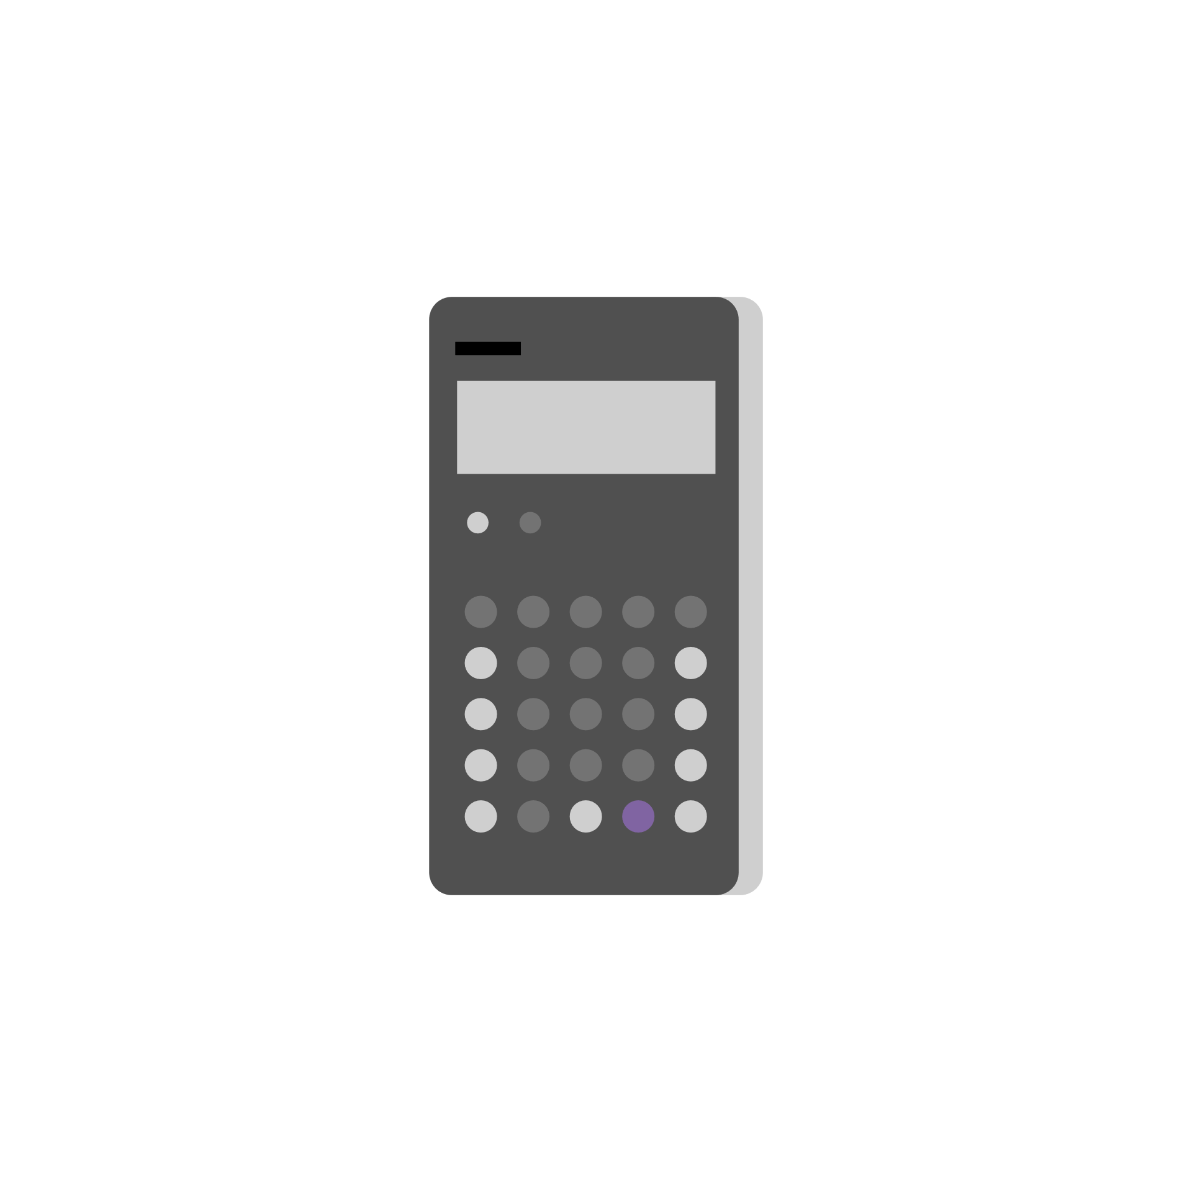
Redondeo
1

Peso corporal
90

Sexo
Hombre

Evolución volumen-intesidad
Press banca
 | Volumen | Intensidad
 | 3,760 | 94
 | 4,800 | 100
 | 3,816 | 106
 | 3,000 | 100
 | 3,924 | 109
 | 4,578 | 109
 | 2,260 | 113
 | 2,784 | 116
 | 3,712 | 116
 | 2,142 | 119
 | 1,071 | 119
 | 1,071 | 119
 | 738 | 123
 | 384 | 128
Sentadilla
 | Volumen | Intensidad
 | 4,640 | 116
 | 8,832 | 126
 | 7,704 | 134
 | 3,924 | 134
 | 6,914 | 143
 | 6,558 | 143
 | 4,144 | 148
 | 6,512 | 148
 | 3,234 | 154
 | 4,026 | 154
 | 2,018 | 158
 | 2,334 | 158
 | 948 | 158
 | 510 | 170

Peso muerto
 | Volumen | Intensidad
 | 1,968 | 164
 | 1,980 | 165
 | 1,992 | 166
 | 984 | 164
 | 1,660 | 166
 | 1,700 | 170
 | 825 | 165
 | 1,376 | 172
 | 1,376 | 172
 | 680 | 170
 | 1,044 | 174
 | 1,062 | 177
 | 720 | 180
 | 382 | 191
Hip thrust
 | Volumen día suave | Volumen día pesado | Intensidad día pesado | Intensidad día suave
 | 4,392 | 3,008 | 188 | 183
 | 4,392 | 3,152 | 197 | 183
 | 4,416 | 3,376 | 211 | 184
 | 4,392 |  |  | 183
 | 3,760 | 2,700 | 225 | 188
 | 3,760 | 2,700 | 225 | 188
 | 3,680 |  |  | 184
 | 3,376 | 2,330 | 233 | 211
 | 3,376 | 2,390 | 239 | 211
 | 3,152 |  |  | 197
 | 2,700 | 1,912 | 239 | 225
 | 2,796 | 1,952 | 244 | 233
 |  | 1,518 | 253

Dominadas
 | Volumen | Intensidad
 | 180 | 0
 | 270 | 0
 | 360 | 0
 | 1,800 | 10
 | 1,872 | 14
 | 1,620 | 18
 | 1,665 | 21
 | 1,356 | 23
 | 1,356 | 23
 | 1,053 | 27
 | 726 | 31
Remo
 | Volumen | Intensidad
 | 1,120 | 70
 | 1,776 | 74
 | 1,896 | 79
 | 948 | 79
 | 1,458 | 81
 | 1,512 | 84
 | 972 | 81
 | 1,305 | 87
 | 1,335 | 89
 | 840 | 84
 | 1,335 | 89
 | 1,335 | 89
 | 1,092 | 91
 | 855 | 95
Press militar
 | Volumen | Intensidad
 | 752 | 47
 | 1,176 | 49
 | 1,272 | 53
 | 636 | 53
 | 972 | 54
 | 1,008 | 56
 | 648 | 54
 | 870 | 58
 | 900 | 60
 | 560 | 56
 | 900 | 60
 | 900 | 60
 | 732 | 61
 | 567 | 63

PRS-sRPE
Estos gráficos se completarán automáticamente a medida que vayas registrando en el diario el PRS y sRPE.

Estado de recuperación percibida (PRS)
 | RPR

Índice de esfuerzo percibido de la sesión (sRPE)
 | sRPE

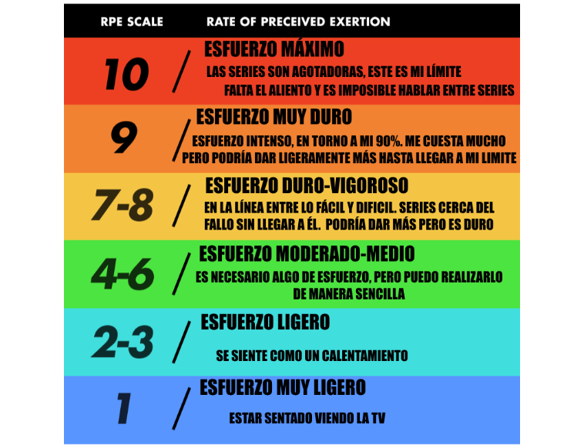
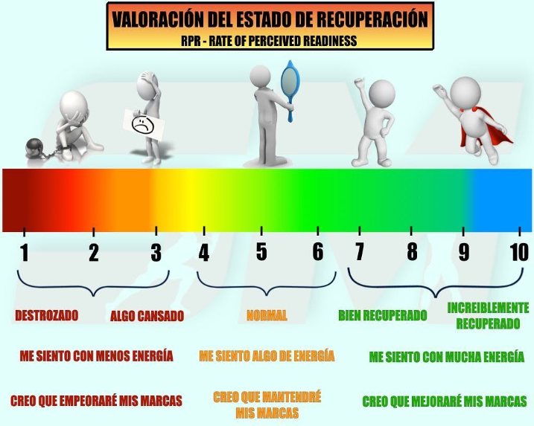

Ejercicios
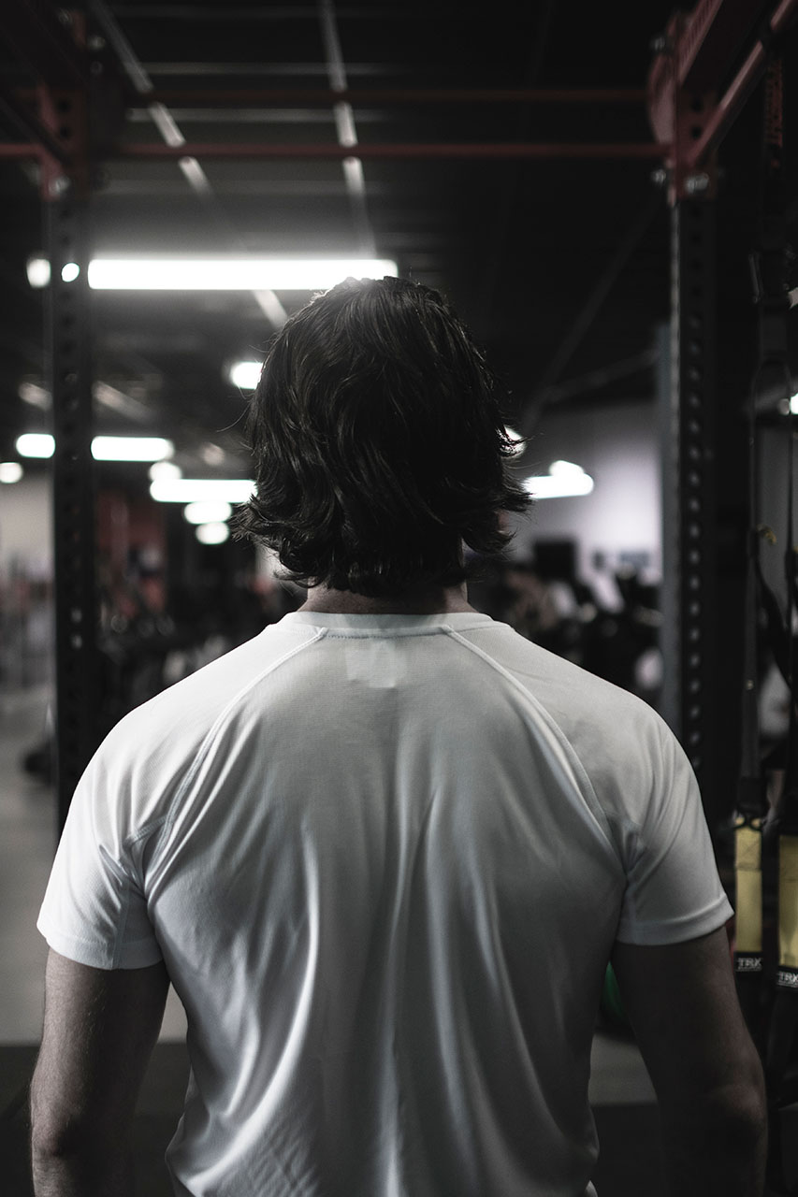
Sentadilla | Peso muerto | Press banca | Remo | Press militar | Dominadas
Sentadilla al cajón | Peso muerto barra hexagonal | Board press | Remo en barra T | Press militar con mancuernas | Dominadas asistidas
Sentadilla barra alta | Peso muerto con déficit | Floor press | Remo inclinado | Push press | Dominadas australianas
Sentadilla barra baja | Peso muerto con gomas | Press banca agarre abierto | Remo inclinado con pines |  | Dominadas neutras
Sentadilla cerrada | Peso muerto convencional | Press banca agarre cerrado | Remo Pendlay |  | Dominadas pronas
Sentadilla con gomas | Peso muerto desde bloques | Press banca agarre medio | Remo con mancuerna |  | Dominadas supinas
Sentadilla con pausa | Peso muerto Jefferson | Press banca con gomas
Sentadilla con pines | Peso muerto piernas rígidas | Press banca con pausa
Sentadilla frontal | Peso muerto rumano | Press declinado
Sentadilla hack | Peso muerto semi sumo | Press inclinado
Sentadilla Jefferson | Peso muerto sumo | Press Larsen
Sentadilla overhead | Rack pulls | Press spoto
Sentadilla parcial | Hip thrust | Rack press
Sentadilla sumo
Sentadilla Zercher
Prensa 45º

Aquí puedes añadir variantes de los ejercicios básicos para seleccionarlos en la hoja de PROGRAMA.

